Estadísticas
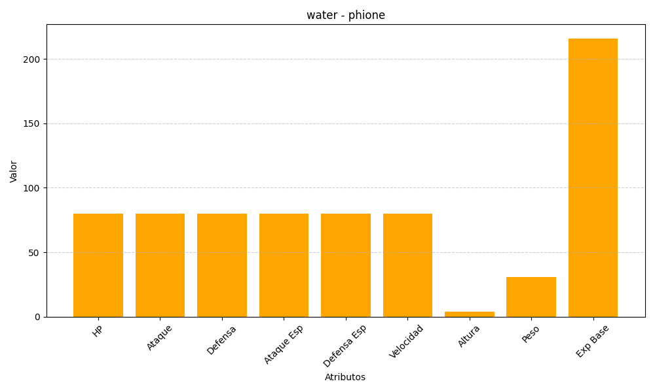
ID | Nombre | Tipo | HP | Ataque | Defensa | Ataque Especial | Defensa Especial | Velocidad | Altura | Peso | Experiencia Base
489 | phione | water | 80 | 80 | 80 | 80 | 80 | 80 | 4 | 31 | 216

